界面&功能
商城 |  |  |  | 功能规则


 | 功能入口 |  |  |  |  | 商城功能 相关功能规则
 |  |  |  |  | 1.设计目的是什么
 |  |  |  |  | ▶ | 基础功能

 |  |  |  |  | 2.解锁方式
 |  |  |  |  | ▶ | 初期解锁
 |  |  |  |  | 3.基本规则
 |  |  |  |  | ▶ | 原基础商城系统的逻辑
 | 1.主界面点击【商城】图标进入 |  |  |  | ▶ | 普通商城消耗指定类型货币，购买消耗品和部分材料，有品级区分，有每日限购

 | 商城界面【当前为示例】

 |  | 1.商店类型 |  | 1.商店类型
 |  | ▶ | 显示商城货币类型 | ▶ | 显示商城货币类型
 |  | ▶ | 有选中效果 | ▶ | 分为铜币商城，金币商城，竞技商城，行会商城
3
 |  |  |  | ▶ | 有选中效果
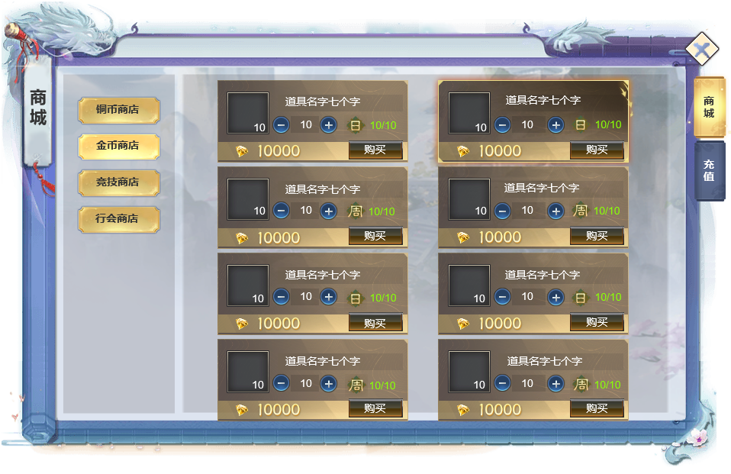
1
 |  | 2.商品内容 |  | 2.商品内容
 |  | ▶ | 界面按照示意图摆放，每排2个，可上下拖动 | ▶ | 界面中心可上下拖动，每次打开时、切换子页签时置顶显示
 |  | ▶ | 顶部展示道具名称，需预留文字位置 | ▶ | 当打开道具、弹出通用tips窗口后，点击除窗口外其他任意位置将关闭窗口
 |  | ▶ | 左侧展示道具图标+数量，点击可打开通用tips窗口 | ▶ | 当玩家货币不足时，弹出气泡文字【当前货币不足。】
 |  |  |  | ▶ | 当玩家每日购买次数用尽时，弹出气泡文字【今日已售罄。】
 |  | ▶ | 图标右侧显示购买所需的道具数量 ，默认1个，通过+-按钮调调节
 |  | ▶ | 显示限购次数（预留最大数999），有次数时为绿色，没次数时为橙色 | 3.货币展示
 |  | ▶ | 通过图标区分周限购和日限购 | ▶ | 展示当前对应的货币数量
 |  |  |  | ▶ | 前2种货币单位固定，默认第三种货币为竞技币（货币类型）
 |  | ▶ | 下方显示道具价格和【购买】按钮，货币充足时点击直接购买对应数量 | ▶ | 当切换到行会商城时，第三种货币类型切换成行会贡献

4
 |  | 3.货币展示
 |  | ▶ | 顶部通用货币栏展示 | 4.功能子页签
 |  |  |  | ▶ | 点击页签后，打开对应界面
2
 |  | 4.一级功能页签
 |  | ▶ | 【商城】、【充值】子页签
 |  | ▶ | 两种状态，点击选中时高亮

 | 充值界面【当前为示例】
1

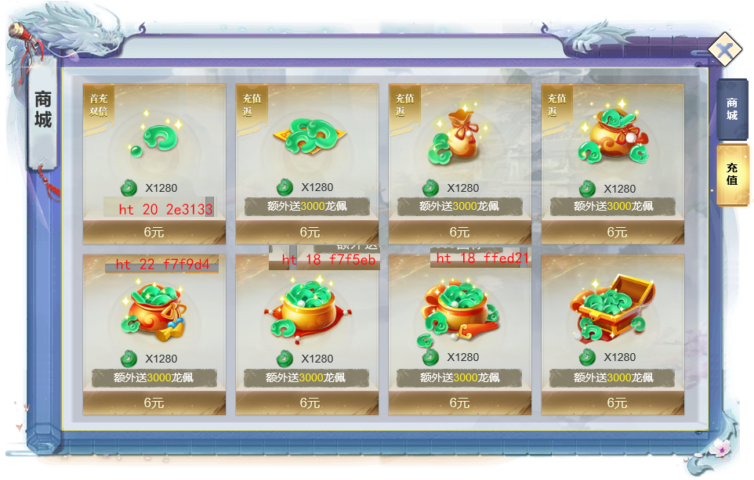
 |  | 1.标题 |  |  | 1.标题
 |  | ▶ | 左侧显示功能名称 |  | ▶ | 左侧显示功能名称

 |  | 2.充值内容
 |  | ▶ | 界面按照示意图摆放，每排4个，共2排
 |  | ▶ | 显示充值图样，充值可获取货币数量，额外赠送金额，充值需求金额 |  | 2.二级页签
 |  | ▶ | 部分商品上有优惠注释，参考下图： |  | ▶ | 点击页签后，下方内容改变
2
3

 |  | 3.一级功能页签
 |  | ▶ | 【商城】、【充值】子页签
 |  | ▶ | 两种状态，点击选中时高亮

 |  |  |  |  | ▶ | 点击时，弹出二级确认框
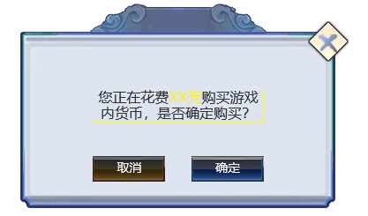

 |  |  |  |  | ▶ | 【商城】、【充值】子页签
 |  |  |  |  | ▶ | 两种状态，点击选中时高亮

参考界面
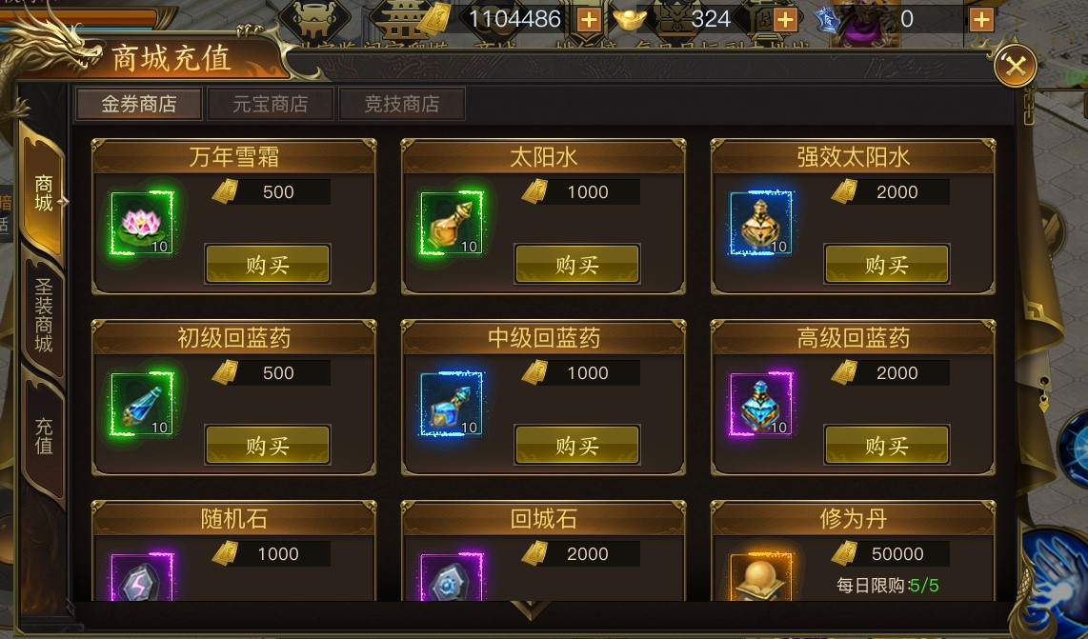

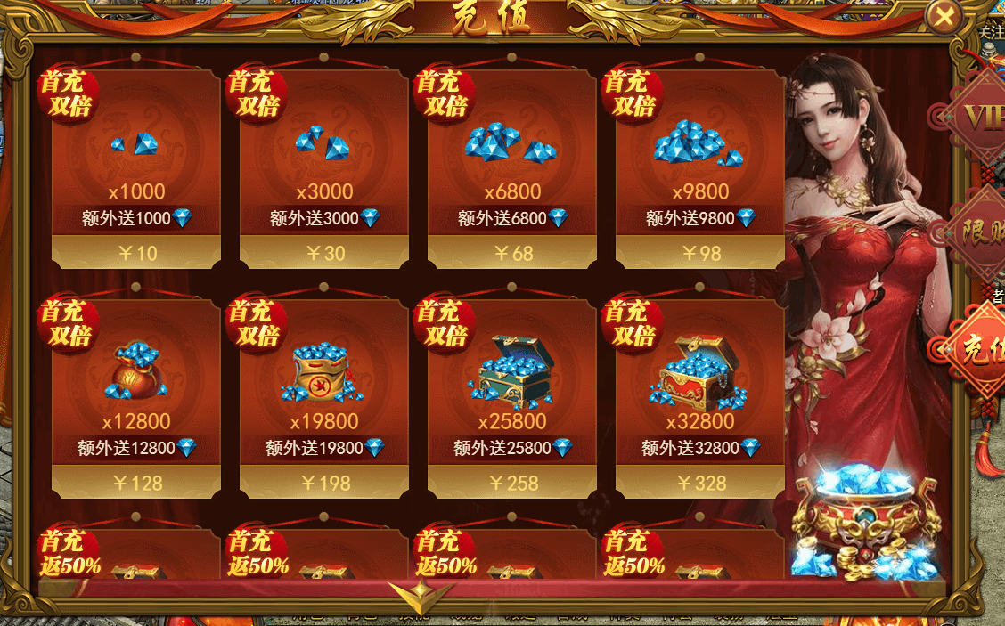

美术需求
美术需求

 | UI需求
 | 序号 | 类型 | 对应界面 | 内容描述 | 功能需求 | 备注 | 参考图
 | 1 | UI | 商店界面 | 商店界面 | 详见界面功能设计
 | 2 | ui | 充值界面 | 充值界面 | 详见界面功能设计 |  | 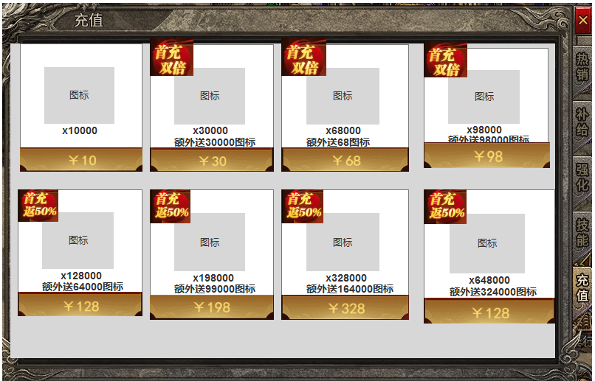
 | 原画需求
 | 序号 | 类型 | 对应界面 | 内容描述 | 功能需求 | 备注 | 参考图
 | 2 | 3D原画 | 充值界面元宝，有价格、数量区别 | 元宝1 |  |  | 
 | 3 | 4D原画 | 充值界面元宝，有价格、数量区别 | 元宝2 |  |  | 
 | 4 | 5D原画 | 充值界面元宝，有价格、数量区别 | 元宝3 |  |  | 
 | 5 | 6D原画 | 充值界面元宝，有价格、数量区别 | 元宝4 |  |  | 
 | 6 | 7D原画 | 充值界面元宝，有价格、数量区别 | 元宝5 |  |  | 
 | 7 | 8D原画 | 充值界面元宝，有价格、数量区别 | 元宝6 |  |  | 
 | 8 | 9D原画 | 充值界面元宝，有价格、数量区别 | 元宝7 |  |  | 
 | 9 | 10D原画 | 充值界面元宝，有价格、数量区别 | 元宝8 |  |  | 
 | ICON需求
 | 序号 | 类型 | 图标需求 | 内容描述 | 功能需求 | 尺寸需求 | 参考图
 | 1 | ICON | 货币 | 元宝 |  | 75*75 | 
 | 动效需求
 | 序号 | 类型 | 描述 | 内容描述 | 功能需求 | 备注 | 参考图
程序做动态即可 | 1 | 动画特效 | 下拉提示 | 黄色小箭头 |  |  | 
 | 其他
 | 序号 | 类型 | 对应界面 | 内容描述 | 功能需求 | 备注 | 参考图
 | 1 | ICON | 商业化入口图标 | 商城 |  |  | 

